xg_xiaochou_改
id | 怪物名称 | 角色原画/参考图 | 弱点拆分 |  | 动作类别 | 动作名称 | 动作规则 | 动作描述 | 参考图 | 动作资源名 | 是否循环 | 伴随特效描述
xg_xiaochou3（水属性） xg_xiaochou4（火属性） |  | 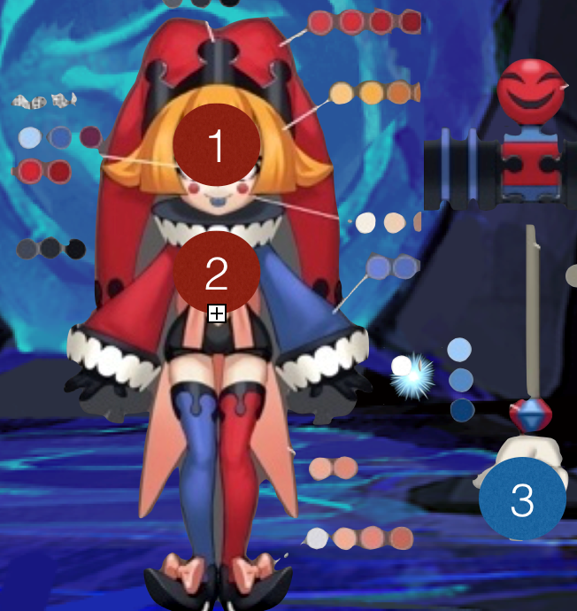 | 施法（挂接点） | 命名:e_shifa | 基础动作 | 待机 | 用于战斗待机及村落待机，2秒循环，动作幅度要小。总长2s | 2秒循环，动作幅度要小。姿势如右图，屁股扭来扭去。 |  | daiji | 是
 |  |  | 受击（挂接点） | 命名:e_shouji |  | 物攻 | 单击，1秒时击中，需要先往前跳50cm. | 需要先往前跳50cm。单击，1秒。很夸张的举起锤子然后砸向前方。砸击的时候动作如右图。 | 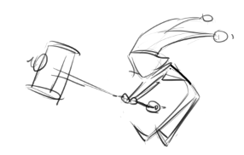 | wugong | 否 | 通用特效
 |  |  | 头顶（挂接点） | 命名:e_jihuo |  | 法攻 | 蓄力1秒 1.5秒时放出，先往前跳50cm. | 2秒，先往前跳50cm，耸肩双手上下晃，锤子左右摇施法，脚尖着地脚后跟离地踮脚耸动。这种动作两次后。1.5秒时放出。放出动作双手点向前方指挥锤子向面前砸一下。 | 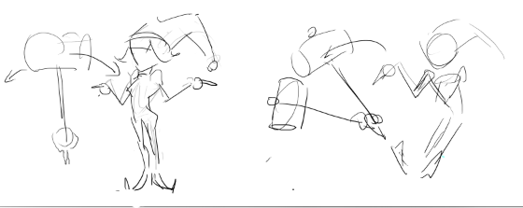 | fagong | 否 | 通用特效
 |  |  | 弱点1（挂接点） | 头，弱点名称：wp_head |  | 死亡 | 1.5秒倒地，1.5秒一定要踏实的死在地上。2秒做完动作 总长2s | 左右摇摆一次然后第二次摇到中间大字形pia的趴倒到地上，这些动作要在1.5秒内做完，1.5秒后锤子落在他的头上，砸到头上时屁股撅一下，然后杆子落在屁股上，打一下屁股，身体回到大字形。 | 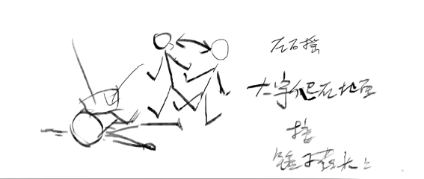 | siwang | 否
 |  |  |  |  |  | 胜利 | 2秒循环动作 总长2s | 2秒循环动作。张开双臂欢呼，左右倒脚摇摆。锤子在面前也快乐的左右跳动。 | 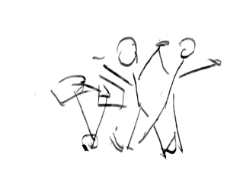 | shengli | 是
 |  |  |  |  |  | 跑步 | 跑步速度10m/s循环 总长15帧 | 跑步速度10m/s。动作夸张的跑步。 |  | paobu | 是
 |  |  | 弱点2（挂接点）+mesh | 身体，挂接点名：wp_body，mesh名称：mesh_body |  | 防御 | 2秒循环，非常明显的防护动作。总长2s | 2秒循环。姿势如右图，双脚要翘起，浑身有些发抖，用力的感觉。 | 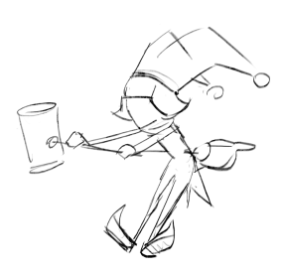 | fangyu | 是
 |  |  |  |  |  | 受控 | 2秒循环 弱点露出，动作幅度非常小 总长2s | 2秒循环。姿势如右图，来回晃。眩晕的感觉。动作幅度比较慢，比较小。 | 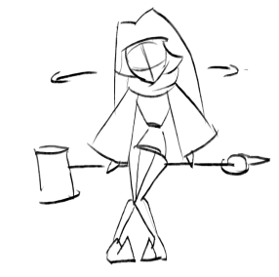 | shoukong | 是
 |  |  |  |  |  | 受击 | boss受击晃动不要大，要小，不要使弱点位移范围超过20cm 总长15帧 | 幅度很小，向后一颤。双臂要打开些。 |  | shouji | 否
 |  |  | 弱点3（挂接点）+mesh | 武器，挂接点名：wp_weapon，mesh名称：mesh_weapon |  | 出场 | 1.5秒，亮相动作，不是跳入。 总长2s | 1.5秒，亮相动作。自行发挥。要有意思。 |  | chuchang | 否
 |  |  |  |  | 大招（火属性） | 法术大招 | 摆架势的动作20帧接10帧蓄力 摆架势的动作一定是要发力的感觉。意思是要准备攻击 | 单体火法术纯伤害（手动，点到爽型）；摆架势 蓄力.姿势如右图。拿起锤子的时间稍长些。 | 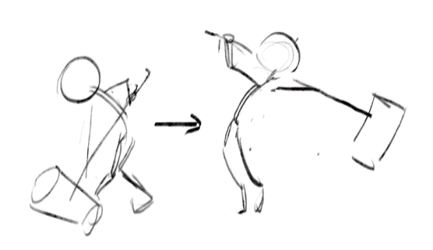 |  | 否
 |  |  |  |  |  |  | 攻击：0.5秒瞬间动作，攻击一次。 | 夸张的砸向前方。第一帧接dazhaoxuanyao最后一帧，最后一帧接待机。
 |  |  |  |  | 大招（水属性） | 法术大招 |  | 群体水法术纯伤害（自动）

bossdajie11Xiaochou4 （火属性） |  |  |  |  |  | 技能1 | 攻击敌方单体，造成xx%法攻火法术伤害 | 复用法攻动作
 |  |  |  |  |  | 技能2 | 攻击敌方群体，造成xx%法攻火法术伤害 | 需求新动作(帆爷看看有啥能用的)，新动作名称bossqungong
 |  |  |  |  |  | 技能3 | 共发出5个火球，每个火球攻击敌方单体，造成xx%法攻火法术纯伤害 | 复用火属性小怪大招动作
bossdajie16Xiaochou3 （水属性） |  |  |  |  |  | 技能1 | 攻击敌方单体，造成XX%法攻水法术伤害 | 复用法攻动作
 |  |  |  |  |  | 技能2 | 攻击敌方单体，造成XX%法攻水法术伤害 | 复用法攻动作（注意这时候是没有锤子的）
 |  |  |  |  |  | 技能3 | 攻击敌方群体，造成XX%法攻水法术伤害 | 复用上面新需求动作(帆爷看看有啥能用的)，同上
 |  |  |  |  |  | 技能4 | 攻击敌方群体，造成xx%法攻水法术伤害 | 复用水属性小怪大招动作
 |  |  |  |  |  | 技能5 | 攻击敌方单体，造成xx%法攻水法术伤害 | 复用水属性小怪大招动作（注意这时候是没有锤子的）

xg_shuigui_改
3
2
1
4
id | 怪物名称 | 角色原画/参考图 | 弱点拆分 |  | 动作类别 | 动作名称 | 动作规则 | 动作描述 | 参考图 | 动作资源名 | 是否循环 | 伴随特效描述
xg_shuigui3 |  | 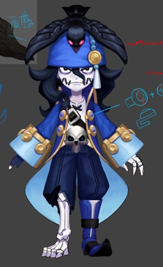 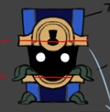 | 施法（挂接点） | 命名:e_shifa | 基础动作 | 待机 | 用于战斗待机及村落待机，2秒循环，动作幅度要小。总长2s | 双手抱胸右脚踩着箱子，头微微上扬，左顾右盼（叼叼的样子） |  | daiji | 是
 |  |  | 受击（挂接点） | 命名:e_shouji |  | 物攻 | 单击，1秒时击中，需要先往前跳50cm. 总长2s | 右手向前一指，箱子跳跃向前一点，做出攻击的动作 |  | wugong | 否 | 通用特效
 |  |  | 头顶（挂接点） | 命名:e_jihuo |  | 法攻 | 蓄力1秒 1.5秒时放出，先往前跳50cm.总长2s | 右手从背后向上挥动 | 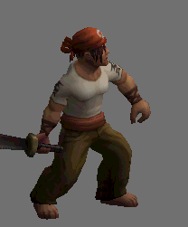 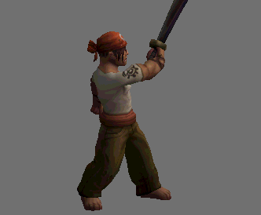 | fagong | 否 | 通用特效
 |  |  | 弱点1（挂接点）+mesh | 身体，挂接点名：wp_body，mesh名称：mesh_body |  | 死亡 | 1.5秒倒地，1.5秒一定要踏实的死在地上。2秒做完动作 总长2s | (gangplank/death）突然身体向后，失去重心，单膝跪地，最后趴倒。（在趴到之前箱子打开倒向一侧同时死亡）1.5秒一定要踏实的死在地上。2秒做完动作 | 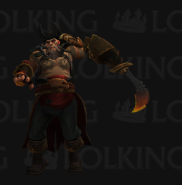 | siwang | 否
 |  |  |  |  |  | 胜利 | 2秒循环动作 总长2s | 双手叉腰仰天大笑，箱子忽关忽和 |  | shengli | 是
 |  |  |  |  |  | 跑步 | 跑步速度10m/s循环 总长15帧 | 身体前倾，大步向前走。箱子一跳一跳跟在身边 | 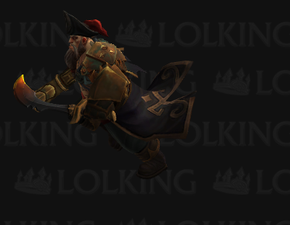 | paobu | 是
 |  |  | 弱点2（挂接点）+mesh | 宝箱，挂接点名：wp_box，mesh名称：mesh_box |  | 防御 | 2秒循环，非常明显的防护动作。总长2s | 双臂如右图护住头部，胸口露出来。 | 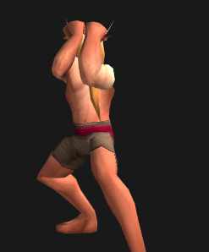 | fangyu | 是
 |  |  |  |  |  | 受控 | 2秒循环 弱点露出，动作幅度非常小 总长2s | 低下头歪向一侧，上身双手自然下垂。来回晃动。幅度不大。 | 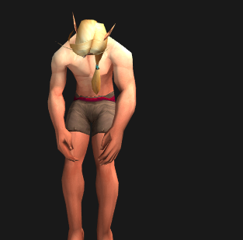 | shoukong | 是
 |  |  |  |  |  | 受击 | boss受击晃动不要大，要小，不要使弱点位移范围超过20cm 总长15帧 | 待机动画接右脚后撤身体侧向抖动（gangplank/channel windup） | 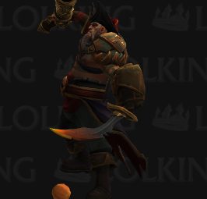 | shouji | 否
 |  |  | 弱点3（挂接点） | 右腿，挂接点名：wp_rleg |  | 出场 | 1.5秒，亮相动作，不是跳入。 总长2s | 抖一下下衣摆，然后举一个躬 |  | chuchang | 否
 |  |  |  |  | 法术大招 |  | 摆架势的动作20帧接10帧蓄力 摆架势的动作一定是要发力的感觉。意思是要准备攻击 | 群体水法术伤害几率附带眩晕（自动） |  |  | 否
 |  |  |  |  |  |  | 攻击：0.5秒瞬间动作，攻击一次。
 |  |  | 弱点4（挂接点）+mesh | 乌鸦，挂接点名：wp_bird，mesh名称：mesh_bird

bossxiaoxiang24Shuigui3 |  |  |  |  | 技能1 | 攻击敌方单体，造成xx%法攻水法术伤害 | 复用法攻动作
 |  |  |  |  | 技能2 | 自身智力提升XX%，持续3回合 | 需求新动作(帆爷看看有啥能用的)，新动作名称bossbuff
 |  |  |  |  | 技能3 | 攻击敌方群体，造成xx%法攻水法术伤害，附带概率眩晕 | 复用大招动作
 |  |  |  |  | 技能4 | 攻击敌方群体，造成xx%法攻水法术伤害 | 复用大招动作

xg_wushi_改
2
1
3
id | 怪物名称 | 角色原画/参考图 | 弱点拆分 |  | 动作类别 | 动作名称 | 动作规则 | 动作描述 | 参考图 | 动作资源名 | 是否循环 | 伴随特效描述
xg_wushi4（火属性） xg_wushi3（水属性） | 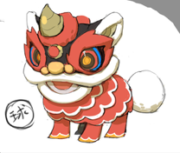 |  | 施法（挂接点） | 命名:e_shifa | 基础动作 | 待机 | 用于战斗待机及村落待机，2秒循环，动作幅度要小。总长2s | 身体微微的扭动，球在头和尾部颠来颠去 | 参考舞狮的感觉 | daiji | 是
 |  |  | 受击（挂接点） | 命名:e_shouji |  | 物攻 | 单击，1秒时击中，需要先往前跳50cm. 总长2s | 球从背后顶到头部然后头部一顶，飞出一段距离，头部动作参考右边。 |  | wugong | 否 | 通用特效
 |  |  | 头顶（挂接点） | 命名:e_jihuo |  | 法攻 | 蓄力1秒 1.5秒时放出，先往前跳50cm.总长2s | 抖动身躯，球漂浮环绕在身体周围 |  | fagong | 否 | 通用特效
 |  |  | 弱点1（挂接点）+mesh | 身体，挂接点名：wp_body，mesh名称：mesh_body |  | 死亡 | 1.5秒倒地，1.5秒一定要踏实的死在地上。2秒做完动作 总长2s | 四肢完全分开，平摊在地上 |  | siwang | 否
 |  |  |  |  |  | 胜利 | 2秒循环动作 总长2s | 抬起身子，身体后倾大步跳跃，头颠球。 |  | shengli | 是
 |  |  |  |  |  | 跑步 | 跑步速度10m/s循环 总长15帧 | 像小狗一样，一蹦一跳的前进，球浮在身子周围 |  | paobu | 是
 |  |  | 弱点2（挂接点） | 角，挂接点名：wp_horn，mesh名称：mesh_horn |  | 防御 | 2秒循环，非常明显的防护动作。总长2s | 头部低下，撅起屁股。球在屁股上滚来滚去 | 参考舞狮的感觉 | fangyu | 是
 |  |  |  |  |  | 受控 | 2秒循环 弱点露出，动作幅度非常小 总长2s | 摇头晃脑身后也抖动的感觉，幅度不大。球漂浮环绕身边 |  | shoukong | 是
 |  |  |  |  |  | 受击 | boss受击晃动不要大，要小，不要使弱点位移范围超过20cm 总长15帧 | 身体向右后方倾斜一下，幅度不大。球漂浮环绕身边 |  | shouji | 否
 |  |  | 弱点3（挂接点）+mesh | 球，挂接点名：wp_ball；mesh名称：mesh_ball |  | 出场 | 1.5秒，亮相动作，不是跳入。 总长2s | 抬起头，洋洋得意的晃来晃去，球在身边顶来顶去，从头部到尾巴从尾巴到手上，舞狮的感觉 |  | chuchang | 否
 |  |  |  |  | 大招（火属性） | 法术大招 | 摆架势的动作20帧接10帧蓄力 摆架势的动作一定是要发力的感觉。意思是要准备攻击 | 单体水法术纯伤害（手动，点到爽型） |  |  | 否
 |  |  |  |  |  |  | 攻击：0.5秒瞬间动作，攻击一次。
 |  |  |  |  | 大招（水属性） | 法术大招 |  | 己方全体群体力量and智力提升（自动）

bossxiaoxiang21Wushi4
火属性 |  |  |  |  | 技能1 | 攻击敌方单体，造成xx%法攻火法术伤害 | 复用法攻动作
 |  |  |  |  | 技能2 | 自身智力提升100%，持续3回合 | 需求新动作(帆爷看看有啥能用的)，新动作名称bossbuff
 |  |  |  |  | 技能3（被动） | 血量低于20%，速度提升XX% | 无动作
 |  |  |  |  | 技能4 | 攻击敌方群体，造成xx%法攻火法术伤害 | 复用大招动作

xg_piying_改
3
2
1
4
id | 怪物名称 | 角色原画/参考图 | 弱点拆分 |  | 动作类别 | 动作名称 | 动作规则 | 动作描述 | 参考图 | 动作资源名 | 是否循环 | 伴随特效描述
xg_piying5（暗属性） | 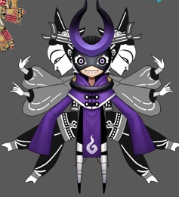 |  | 施法（挂接点） | 命名:e_shifa | 基础动作 | 待机 | 用于战斗待机及村落待机，2秒循环，动作幅度要小。总长2s | 身体漂浮，双手摊开摆来摆去，背后的皮影微微前后晃动（袖口朝下），不要幅度过大（皮影要有轻飘一点的感觉不要太僵硬） |  | daiji | 是
 |  |  | 受击（挂接点） | 命名:e_shouji |  | 物攻 | 单击，1秒时击中，需要先往前跳50cm. | 右手用力攻击袖口甩一下有京剧的意思，背后皮影跟着（皮影要有轻飘一点的感觉不要太僵硬） |  | wugong | 否 | 通用特效
 |  |  | 头顶（挂接点） | 命名:e_jihuo |  | 法攻 | 蓄力1秒 1.5秒时放出，先往前跳50cm. | 双手在胸前挥舞，袖口甩着有京剧的意思，袖口朝下，皮影跟着微微抖动。（皮影要有轻飘一点的感觉不要太僵硬） |  | fagong | 否 | 通用特效
 |  |  | 弱点1（挂接点）+mesh | 身体，挂接点名：wp_body，mesh名称：mesh_body |  | 死亡 | 1.5秒倒地，1.5秒一定要踏实的死在地上。2秒做完动作 总长2s | 双手叉开，趴倒在地下，袖口甩一下有京剧的意思，皮影跟着掉下去（皮影要有轻飘一点的感觉不要太僵硬） |  | siwang | 否
 |  |  |  |  |  | 胜利 | 2秒循环动作 总长2s | 作揖一样的动作，比参考的动作稍微慢一些。 |  | shengli | 是
 |  |  |  |  |  | 跑步 | 跑步速度10m/s循环 总长15帧 | 身体前倾，漂浮前行，双手甩在身后，皮影跟在后面（皮影要有轻飘一点的感觉不要太僵硬） | 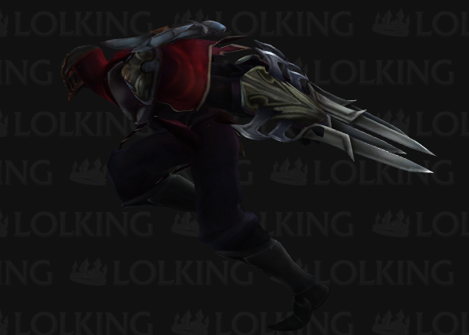 | paobu | 是
 |  |  | 弱点2（挂接点）+mesh | 左身，挂接点名：wp_lbody，mesh名称：mesh_lbody |  | 防御 | 2秒循环，非常明显的防护动作。总长2s | 双手在身前做京剧甩水袖动作，身体不要大动，不要遮住图中弱点。皮影微微动（皮影要有轻飘一点的感觉不要太僵硬） | 京剧水袖， | fangyu | 是
 |  |  |  |  |  | 受控 | 2秒循环 弱点露出，动作幅度非常小 总长2s | 低下头歪向一侧，上身双手自然下垂。来回晃动。幅度不大。皮影跟随（皮影要有轻飘一点的感觉不要太僵硬） |  | shoukong | 是
 |  |  |  |  |  | 受击 | boss受击晃动不要大，要小，不要使弱点位移范围超过20cm 总长15帧 | 待机动画接抖动，双手自然下垂，右侧身体身微抖动，皮影跟随（皮影要有轻飘一点的感觉不要太僵硬） |  | shouji | 否
 |  |  | 弱点3（挂接点）+mesh | 右身，挂接点名：wp_rbody，mesh名称：mesh_rbody |  | 出场 | 1.5秒，亮相动作，不是跳入。 总长2s | 自由发挥，可以参考京剧 |  | chuchang | 否
 |  |  |  |  | 大招 | 法术大招 | 摆架势的动作20帧接10帧蓄力 摆架势的动作一定是要发力的感觉。意思是要准备攻击 | 群体暗法术伤害（自动） |  |  | 否
 |  |  |  |  |  |  | 攻击：0.5秒瞬间动作，攻击一次。
 |  |  | 弱点4（挂接点） | 头，挂接点名：wp_head

bossdajie14Piying5 暗属性 |  |  | boss技能1 | 攻击敌方单体，造成XX%法攻暗法术伤害 | 复用法攻动作
 |  |  | boss技能2 | 使敌方单体力量降低XX%，持续5回合 | 需求新动作(帆爷看看有啥能用的)（可以是物攻改成左手），新动作名称bossliliangbuff
 |  |  | boss技能3 | 使敌方单体智力降低XX%，持续5回合 | 需求新动作(帆爷看看有啥能用的)（可以是物攻动作），新动作名称bosszhilibuff
 |  |  | boss技能4 | 攻击敌方群体，造成xx%法攻暗法术伤害，智力下降XX%，持续3回合 | 复用大招动作

xg_kairuisi_换色
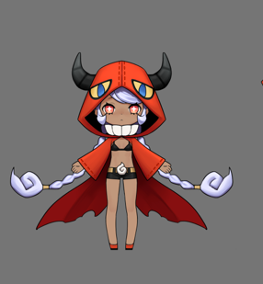
id | 角色原画/参考图 | 弱点拆分 |  | 动作类别 | 动作名称 | 动作问题 | 动作规则 | 动作描述 | 参考图 | 动作资源名 | 是否循环 | 伴随特效描述
xgKairuisi4 |  | 施法（挂接点） | 命名:e_shifa | 基本动作 | 复用暗系卡瑞斯动作
 |  | 受击（挂接点） | 命名:e_shouji | 法术大招 | 群体火法术纯伤害（自动）
 |  | 头顶（挂接点） | 命名:e_jihuo

Boss_hetong_改
id | 角色原画/参考图 | 弱点拆分 |  | 动作类别 | 动作名称 | 动作问题 | 动作规则 | 动作描述 | 参考图 | 动作资源名 | 是否循环 | 伴随特效描述
xgHetong2 |  | 施法（挂接点） | 命名:e_shifa | 小怪大招 | 单体草法术纯伤害（手动，点到爽型）
bossxiaoxiang27hetong2 |  | 受击（挂接点） | 命名:e_shouji | boss技能1 | 花刺扫射 | 攻击敌方群体，造成xx%法攻草法术伤害 | 复用wugong？
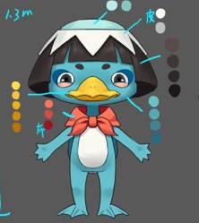
1
3
2
 |  | 头顶（挂接点） | 命名:e_jihuo | boss技能2 | 毒液 | 给敌方单体上dot，持续3回合，每次造成xx%法攻草法术伤害 | 复用fagong
 |  | 弱点1（挂接点）+mesh | 头，挂接点名：wp_head，mesh名称：mesh_head | boss技能3 | 愤怒 | 智力提升100%，持续99回合 | 新动作（爆发的动作），新动作名称bossfennu
 |  |  |  | boss技能4 | 飞叶快刀 | 攻击敌方单体，造成5次xx%法攻草法术伤害 | 复用小怪大招动作

 |  | 弱点2（挂接点） | 头顶，挂接点名：wp_skull

 |  | 弱点3（挂接点）+mesh | 围巾，挂接点名：wp_scarf，mesh名称：mesh_scarf

Boss_mantuoluo_改
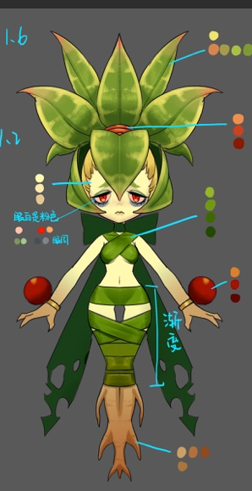
2
1
id | 角色原画/参考图 | 弱点拆分 |  | 动作类别 | 动作名称 | 动作问题 | 动作规则 | 动作描述 | 参考图 | 动作资源名 | 是否循环 | 伴随特效描述
bossdajie12Mantuoluo2 |  | 施法（挂接点） | 命名:e_shifa | 基础动作 | 受击 | 曼陀罗受击动作根部活动较大
 |  | 受击（挂接点） | 命名:e_shouji | boss技能1 | 花刺 | 攻击敌方单体，造成xx%物攻草物理伤害 | 复用wugong
 |  | 头顶（挂接点） | 命名:e_jihuo | boss技能2 | 飞叶斩 | 攻击敌方群体，造成xx%法攻草法术伤害 | 复用fagong
 |  | 弱点1（挂接点）+mesh | 身体，挂接点名：wp_body，mesh名称：mesh_body | boss技能3 | 光合作用 | 回复自己XX%法攻生命值 | 复用dazhaoxuanyao
 |  |  |  | boss技能4 | 吸取养分 | 回复自己500%法攻生命值 | 复用dazhaoxuanyao（可能要表现的再猛一点，帆爷看看）新动作名称 bossqianghuixue

 |  | 弱点2（挂接点）+mesh | 根部，挂接点名：wp_root，mesh名称：mesh_root

Boss_langren_改
id | 角色原画/参考图 | 弱点拆分 |  | 动作类别 | 动作名称 | 动作问题 | 动作规则 | 动作描述 | 参考图 | 动作资源名 | 是否循环 | 伴随特效描述
xgLangren3 |  |  |  | 小怪大招 | 群体嘲讽（自动）

2
1
3
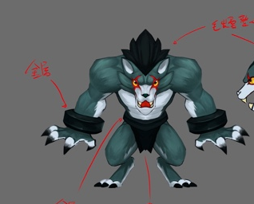 bossdajie13Langren3 |  | 施法（挂接点） | 命名:e_shifa | 基础动作 | 受击 | 受击动作动作微大
 |  | 受击（挂接点） | 命名:e_shouji | boss技能1 | 利爪 | 攻击敌方单体，造成xx%物攻水物理伤害 | 复用wugong
 |  | 头顶（挂接点） | 命名:e_jihuo | boss技能2 | 壁垒1 | 提升自身100%防御力，持续3回合 | 复用fagong
 |  | 弱点1（挂接点）+mesh | 身体，挂接点名：wp_body，mesh名称：mesh_body | boss技能3 | 壁垒2 | 提升自身50%防御力，持续3回合 | 复用fagong
 |  |  |  | boss技能4 | 疯狂抓挠 | 攻击敌方单体5次，每次造成xx%物攻水物理伤害 | 复用dazhao

 |  | 弱点2（挂接点）+mesh | 左护腕，挂接点名：wp_lcuff，mesh名称：mesh_lcuff

 |  | 弱点3（挂接点）+mesh | 右护腕，挂接点名：wp_rcuff，mesh名称：mesh_rcuff

Boss_huapo_改
id | 角色原画/参考图 | 弱点拆分 |  | 动作类别 | 动作名称 | 动作问题 | 动作规则 | 动作描述 | 参考图 | 动作资源名 | 是否循环 | 伴随特效描述
bossdajie15Huapo2 |  | 施法（挂接点） | 命名:e_shifa
 |  | 受击（挂接点） | 命名:e_shouji | boss技能1 | 花刺 |  | 复用wugong
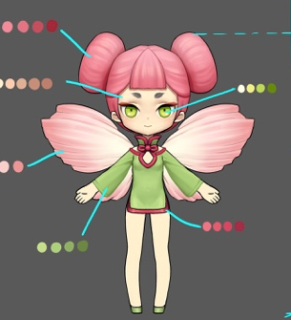
1
花瓣
2
 |  | 头顶（挂接点） | 命名:e_jihuo | boss技能2 | 花毒 |  | 复用fagong
 |  | 弱点1（挂接点）+mesh | 身体，挂接点名：wp_body，mesh名称：mesh_body | boss技能3 | 花刺扫射1 |  | 复用dazhao
 |  |  |  | boss技能4 | 花刺扫射2 |  | 复用dazhao

 |  | 弱点2（挂接点）+mesh | 花瓣，挂接点名：wp_flower，mesh名称：mesh_flower

Boss_zouyincao_改
id | 角色原画/参考图 | 弱点拆分 |  | 动作类别 | 动作名称 | 动作问题 | 动作规则 | 动作描述 | 参考图 | 动作资源名 | 是否循环 | 伴随特效描述
bossdajie17Zouyincao2 |  | 施法（挂接点） | 命名:e_shifa | 基础动作 | 受击 | 喇叭太摇晃
 |  | 受击（挂接点） | 命名:e_shouji |  | 受控 | 喇叭耷拉下来了，点不到
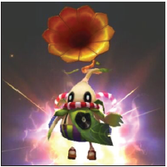
2
1
 |  | 头顶（挂接点） | 命名:e_jihuo |  | 待机 | 喇叭太摇晃
 |  | 弱点1（挂接点）+mesh | 身体，挂接点名：wp_body，mesh名称：mesh_body | boss技能1 | 花刺 | 攻击敌方单体，造成xx%物攻草物理伤害 | 复用wugong
 |  |  |  | boss技能2 | 噪音 | 攻击敌方群体，造成xx%法攻草法术伤害 | 复用fagong
 |  |  |  | boss技能3 | 鼓舞 | 自身智力提升100%，持续3回合 | 复用dazhaoxuanyao
 |  | 弱点2（挂接点）+mesh | 喇叭，挂接点名：wp_trumpet，mesh名称：mesh_trumpet

Boss_xiyiren_改
id | 角色原画/参考图 | 弱点拆分 |  | 动作类别 | 动作名称 | 动作问题 | 动作规则 | 动作描述 | 参考图 | 动作资源名 | 是否循环 | 伴随特效描述
bossxiaoxiang22Xiyiren2 |  | 施法（挂接点） | 命名:e_shifa | boss技能1 | 斩击 | 攻击敌方单体，造成xx%物攻草物理伤害 | 复用wugong
 |  | 受击（挂接点） | 命名:e_shouji | boss技能2 | 毒液 | 攻击敌方单体，造成xx%法攻草法术伤害 | 复用fagong
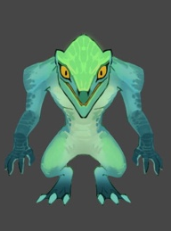
2
1
3
 |  | 头顶（挂接点） | 命名:e_jihuo | boss技能3 | 硬化皮肤 | 自身防御力上升XX%，持续3回合 | 复用chuchang（帆爷也可以再看下），新动作名称 bossbuff
 |  | 弱点1（挂接点）+mesh | 身体，挂接点名：wp_body，mesh名称：mesh_body | boss技能4 | 震地 | 攻击敌方群体，造成xx%物攻草物理伤害 | 复用dazhao

 |  | 弱点2（挂接点） | 左手，挂接点名：wp_lhand

 |  | 弱点3（挂接点）+mesh | 爪子，挂接点名：wp_claw，mesh名称：mesh_claw

Boss_panshen_改
id | 角色原画/参考图 | 弱点拆分 |  | 动作类别 | 动作名称 | 动作问题 | 动作规则 | 动作描述 | 参考图 | 动作资源名 | 是否循环 | 伴随特效描述
bossxiaoxiang23Panshen2 |  | 施法（挂接点） | 命名:e_shifa | 基础动作 | 受控 | 受控眼睛看不到了
 |  | 受击（挂接点） | 命名:e_shouji |  | 受击 | 眼睛动作微大
 |  | 头顶（挂接点） | 命名:e_jihuo | boss技能1 | 前置攻击，攻击敌方单体，造成xx%物攻草物理伤害 | 攻击敌方单体，造成xx%物攻草物理伤害 | 复用wugon？Dazhao？
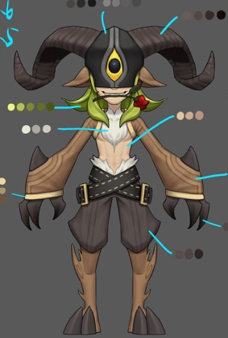
1
2
 |  | 弱点1（挂接点）+mesh | 身体，挂接点名：wp_body，mesh名称：mesh_body | boss技能2 | 攻击敌方单体，造成xx%物攻草物理伤害 | 攻击敌方单体，造成xx%法攻草法术伤害 | 复用wugon？Dazhao？
 |  |  |  | boss技能3 | 速度提升XX%，持续3回合 | 自身防御力上升XX%，持续3回合 | 复用fagong？Dazhaoxuanyao？
 |  |  |  | boss技能4 | 攻击敌方单体，造成N次xx%物攻草物理伤害 | 攻击敌方群体，造成xx%物攻草物理伤害 | 复用wugon？Dazhao？
 |  | 弱点2（挂接点） | 眼睛，挂接点名：wp_eye

Boss_kairuisi_改
id | 角色原画/参考图 | 弱点拆分 |  | 动作类别 | 动作名称 | 动作问题 | 动作规则 | 动作描述 | 参考图 | 动作资源名 | 是否循环 | 伴随特效描述
bossxiaoxiang25Kairuisi5 |  | 施法（挂接点） | 命名:e_shifa | 基础动作 | 待机 | 镰刀貌似点不到
 |  | 受击（挂接点） | 命名:e_shouji |  | 受击 | 镰刀貌似点不到
 |  | 头顶（挂接点） | 命名:e_jihuo | boss技能1 | 暗影镰刀 | 攻击敌方单体，造成xx%法攻暗法术伤害 | 复用wugong
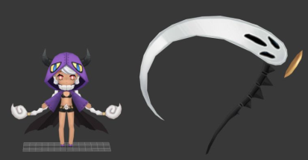
3
2
1
 |  | 弱点1（挂接点）+mesh | 身体，挂接点名：wp_body，mesh名称：mesh_body | boss技能2 | 暗影球 | 攻击敌方单体，造成xx%物攻暗物理伤害 | 复用fagong
 |  |  |  | boss技能3 | 卖萌 | 敌方群体，防御力下降XX%，持续3回合 | 复用chuchang?
 |  |  |  | boss技能4 | 灵魂吸收1 | 攻击敌方单体，造成xx%法攻暗法术伤害，并回复XX%法攻生命 | 复用dazhaoxuanyao
 |  | 弱点2（挂接点） | 头，挂接点名：wp_head | boss技能5 | 灵魂吸收2 | 攻击敌方单体，造成xx%法攻暗法术伤害 | 复用dazhaoxuanyao

 |  | 弱点3（挂接点）+mesh | 武器，挂接点名：wp_weapon，mesh名称：mesh_weapon

Boss_longgongtongzi_改
2
1
球
id | 角色原画/参考图 | 弱点拆分 |  | 动作类别 | 动作名称 | 动作问题 | 动作规则 | 动作描述 | 参考图 | 动作资源名 | 是否循环 | 伴随特效描述
bossxiaoxiang26Longgongtongzi3 | 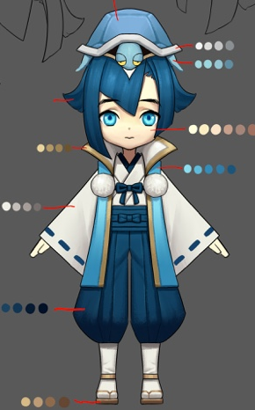 | 施法（挂接点） | 命名:e_shifa | boss技能1 | 水球 | 攻击敌方单体，造成xx%法攻水法术伤害 | 复用wugong
 |  | 受击（挂接点） | 命名:e_shouji | boss技能2 | 水龙卷 | 攻击敌方群体，造成xx%法攻水法术伤害 | 复用fagong
 |  | 头顶（挂接点） | 命名:e_jihuo | boss技能3（被动） | 千年龟 | 死亡后时重生回复自己50%生命 | 无动作
 |  | 弱点1（挂接点）+mesh | 身体，挂接点名：wp_body，mesh名称：mesh_body | boss技能4 | 治疗之雨 | 回复全体XX%法攻的生命值，并附加hot，持续3回合，每回合回复XX%法攻的生命值 | 复用dazhaoxuanyao
3

 |  | 弱点2（挂接点） | 头，挂接点名：wp_head

 |  | 弱点3（挂接点）+mesh | 球，挂接点名：wp_ball，mesh名称：mesh_ball

